Rubrica Portafolio
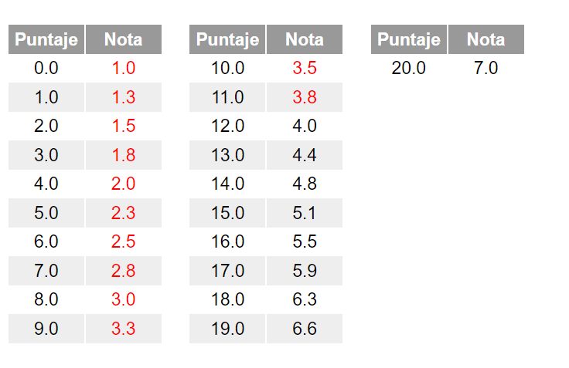
RUBRICA PORTAFOLIO
 | 20 ptos | 15 ptos | 10 ptos | 5 ptos
ASPECTOS | EXCELENTE | SATISFACTORIO | MEJORABLE | INSUFICIENTE
ORGANIZACIÓN | Clasifica y archiva todas las tareas relacionadas con los contenidos propuestos | Clasifica y archiva la mayoría de las tareas relacionadas con los contenidos propuestos | Clasifica y archiva algunas de las tareas relacionadas con los contenidos propuestos | No clasifica y ni archiva ninguna de las tareas relacionadas con los contenidos propuestos
ORDEN Y LIMPIEZA | Todos los trabajos y tareas se presentan de manera adecuada, en cuanto limpieza y orden. | La mayoría de los trabajos y tareas se presentan de manera adecuada, en cuanto limpieza y orden. | Sólo algunos trabajos y tareas se presentan de manera adecuada, en cuanto limpieza y orden. | Ninguno de los trabajos y tareas se presentan de manera adecuada, en cuanto limpieza y orden.
PRESENTACIÓN | La presentación del portafolio es creativa y original | La presentación del portafolio es normal y adecuada | La presentación del portafolio aunque es creativa, no es adecuada. | La presentación del portafolio es muy sencilla y poco original.
EVIDENCIAS DE APRENDIZAJE | El alumno evidencia todos los logros en el proceso y en los contenidos demostrando esfuerzo, calidad y variedad en el desarrollo de los trabajos. | El alumno evidencia la mayoría de logros en el proceso y en los contenidos demostrando esfuerzo, calidad y variedad en el desarrollo de los trabajos. | El alumno evidencia algunos logros en el proceso y en los contenidos demostrando algún esfuerzo, calidad y variedad en el desarrollo de los trabajos. | El alumno no evidencia ningún logro en el proceso y ni en los contenidos no demostrando esfuerzo, ni calidad y variedad en el desarrollo de los trabajos.
CONTENIDOS | Las ideas expresadas están perfectamente organizadas de forma clara siguiendo un orden totalmente lógico con coherencia y cohesión. | Las ideas expresadas están satisfactoriamente organizadas de forma clara siguiendo un orden suficientemente lógico con coherencia y cohesión. | Las ideas expresadas no están suficientemente organizadas de forma clara y no siguen un orden totalmente lógico con coherencia y cohesión. | Las ideas expresadas están mal organizadas y no siguen un orden totalmente lógico con coherencia y cohesión.

Rubrica Para Teoria
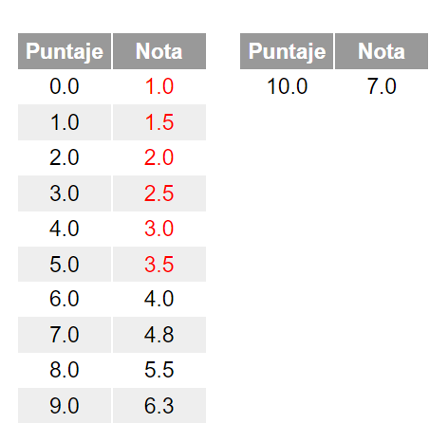
RUBRICA PARA TEORIA
 | Excelente | Muy Bien | Bien | Regular | Insuficiente
 | Comprende todo el contenido y demuestra interes por ello | Comprende casi todo el contenido y demuestra interes por ellos | Comprende el contenido y demuestra interes | Comprende algo del contenido, pero denuestra poco interes | No muestra comprensión o interes por el contenido
Puntaje | 10 | 8 | 6 | 4 | 2

Rubrica Lectura Ensayo
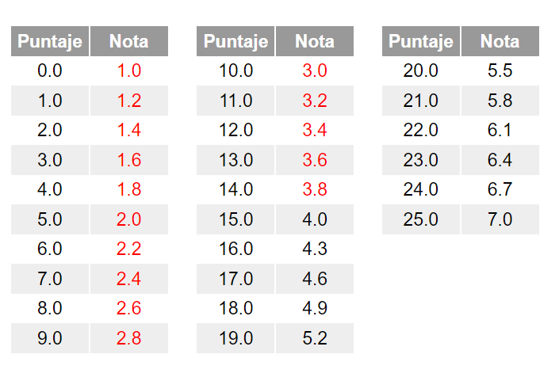
RUBRICA PARA ENSAYO/LECTURA
 | 25 ptos | 20 ptos | 15 ptos | 10 ptos | 5 ptos
 | Excelente | Muy Bien | Bien | Regular | Insuficiente
Claridad en la escritura. | El estudiante escribe de manera clara, coherente y comprensible, utilizando palabras correctas y precisas. | El estudiante escribe de manera coherente y comprensible su texto. | El estudiante escribe de manera comprensible su texto aunque tiene algunos errores tales como: utilizar palabras poco precisas | El estudiante escribe de manera poco coherente. Su escritura presenta varios errores que hacen difícil la comprensión. | La redacción es incoherente, difusa y poco lógica.
Crítica | El alumno identifica en el texto leído todas las ideas fundamentales, las analiza, las apoya o las cuestiona. Además proporciona su opinión acerca del tema desarrollado. | El alumno identifica en el texto leído las principales ideas fundamentales, las analiza, las apoya o las cuestiona. Además proporciona su opinión, pero no profundiza en las ideas. | El alumno identifica en el texto leído las principales ideas del autor, las analiza, las apoya o las cuestiona. El alumno proporciona sus ideas, pero sólo como comentarios sin desarrollarlos | El alumno identifica en el texto leído las principales ideas del autor, pero no las analiza y al parecer ni las comprende a cabalidad | El alumno no identifica en el texto leído las ideas principales o las ideas del autor, incluso muestra de confusión entre sus ideas y las del autor
Fuente | La fuente está citada correctamente | La fuente está citada, pero falta un dato. | La fuente está citada, pero faltan algunos datos. | La fuente está citada, pero de manera incorrecta. | La fuente no está citada o está mal citada
Ortografía y puntuación | El alumno presenta un texto sin faltas de ortografía y con una y puntuación correcta, de tal forma que el escrito es claro y fluido | El alumno presenta un texto con escasas faltas de ortografía y de puntuacion (menso de 5), de tal forma que el escrito es claro y fluido | El alumno presenta un texto con varias faltas de ortografía y de puntuación (más de 10 faltas). | El alumno presenta un texto con numerosas faltas de ortografía y de puntuación de tal forma que el escrito no es claro ni fluido de leerse. | El alumno presenta un texto lleno de faltas de ortografía y de puntuación.
Extensión | La extensión del texto es la adecuada, pues, presenta la totalidad de ideas importantes del texto leído además de una reflexión | La extensión del texto es adecuada, pues, presenta casi la totalidad de las ideas | La extensión del texto es poco adecuada, pues, es ligeramente corto o ligeramente extenso. | La extensión del texto es inadecuada, pues o no trata la totalidad de las ideas del texto o bien es más extenso de lo conveniente. | La extensión del texto es completamente inadecuada: es demasiado breve o demasiado extensa

Rubrica para Problemas
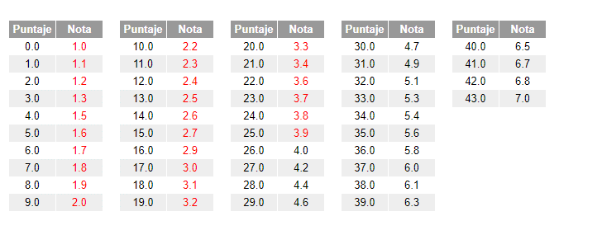
RUBRICA PARA METODOLOGÍA
 | Muy Bien | Bien | Suficiente | Deficiente
Reescritura | La reescritura del problema planteado esta clara, no dejando dudas de procedimientos a seguir | La Reescritura, siendo clara faltan dejar claro algunos procedimientos del problema planteado | La Reescritura, esta debil en cuanto a la descripción de procedimientos a seguir, no estan todos o los que estan estan inconcluso | La reescritura no cumple con la claridad pedida. Pero hay escrito.
 | 8 ptos | 6 ptos | 4 Ptos | 2 ptos
Nombre del Sistema 3 Ptos | El nombre del sistema esta bien redactado y lo evidencia efectivamente | El nombre del sistema redactado no abarca el todo del significado del sistema | El nombre del sistema redactado no cumple con al ambito propio | El nombre del sistema esta mal redactado
 | 5 ptos | 3 ptos | 2 ptos | 1 pto
Destacar Verbos, sustantivos, responsables | Se destacan todos los verbos, sustantivos y responsables del sistema, cada uno de llos en forma diferente, subrayado, color. | Se destacan algunos verbos, sustantivos y responsables cada uno de ellos en forma diferente, subrayado, color. | Se destacan los verbos, sustantivo y reponsables en forma uniforme, no haciendo diferencias entre ellos. | No utiliza una técnica de destacar verbos, sustantivos y responsables en forma adecuada
 | 6 ptos | 4 ptos | 2 Ptos | 1 pto
Agrupación de Verbos | Se destacan todas las agrupaciones pósibles. | Se destacan algunos agrupaciones | Se destacan las agrupaciones mínimas | No hay agrupación de verbos
 | 6 ptos | 4 ptos | 2 Ptos | 1 pto

Cuadro de Responsabilidad | El cuadro de responsabilidad tiene a todos los responsables detectados. Estan todas las acciones detectadas de la etapa anterior. | El cuadro de responsabilidad, no tiene todos los responsables o acciones de la etapa anterior. | El cuadro de Responsabilidad, tiene un mínimo detectable de los responsables o acciones de la eta anterior. | El cuadro de Responsabilidad esta mal diseñado. Existe pero no es lo solicitado.
 | 6 ptos | 4 ptos | 2 Ptos | 1 pto
Diagrama | El diagrama de procedimiento adminstrativo, contiene a todos los responsables, acciones(verbos) y enlaces de las etapas anteriores | El diagrama de procedimiento administrativo no contiene a todos los responsables o acciones(verbos) y enlaces detectado en las etapas anteriores. | El diagrama de procedimiento administrativo no tiene a todos los responsable, verbos y enlaces, y además esta mal diseñado. | El diagrama de procedimiento admnistrativo no cumple con el estandar minimo, esta mal diseñado y esta mal enfocado. Pero hay evidencia de haber echo algo.
 | 12 ptos | 8 ptos | 4 Ptos | 2 ptos

Rubrica Algoritmo DF Y Código
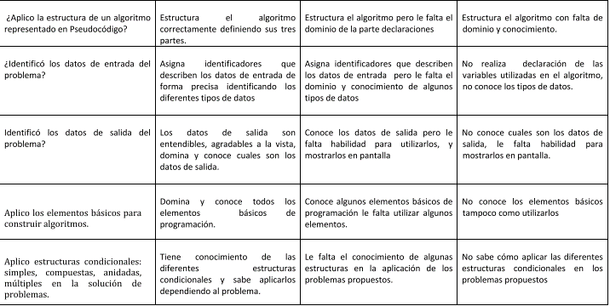
 |  |  |  | ALGORITMO SE PUEDE REEMPLAZAR POR CODIGO

 |  |  |  | ESPECIFICO DF

CON DF | 18 ptos | 12 Ptos | 6 Ptos
 | 3 c/item | 2 c/item | 1 c/item

SIN DF | 15 PTOS | 12 Ptos | 5 Ptos
 | 3 c/item | 2 c/item | 1 c/item

CODIGO | 15 PTOS | 12 Ptos | 5 Ptos
 | 3 c/item | 2 c/item | 1 c/item

Rubrica para Base de Datos
PARA EL TALLER PRACTICO
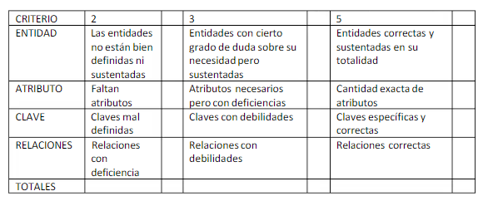

Total Puntos |  | 20

PARA EL DER

TOTAL PUNTOS | 20

Rubrica para Codigo
 | CODIGO | 64 ptos
 | Criterios de Evaluación | 8 | 4 | 2 | 1
 | Funcionalidad | El programa funciona correctamente y todas las variables de entrada están validadas. | Sólo funciona en casos específicos las variables no están validadas y las condiciones no son correctas. | Sólo funciona en casos Básicos, las variables no están validadas y las condiciones no son correctas. | No hay Evidencia alguna
 | Razonamiento lógico | Es un código compacto muy depurado. | El programa contempla algunas de las condiciones y no es compacto. | El programa contempla minimas condiciones y no es compacto. | No hay Evidencia alguna
 | Estructuración del código | Si utiliza ordenamiento de digitación de codigo con respecto a sangría, espacios e interlineado que dé mayor claridad. | Si utiliza ordenamiento de digitación de codigo con respecto a sangría, espacios e interlineado que pero no da mayor claridad | Si utiliza ordenamiento de digitación de codigo con respecto a sangría, espacios e interlineado que pero en una minima claridad | No hay Evidencia alguna
 | Conocimiento del lenguaje | El estudiante demuestra un conocimiento profundo y completo del lenguaje de programación en la creación y depuración de código. | El estudiante demuestra un conocimiento general y adecuado en el lenguaje de programación en la creación y depuración de código. | El estudiante demuestra un conocimiento básico del lenguaje de programación en la creación y depuración de código. | No hay Evidencia alguna
 | Aplicación de conceptos algorítmicos | El estudiante demuestra una aplicación eficiente y precisa de conceptos algorítmicos en en la creación de programas complejos. | El estudiante demuestra una aplicación adecuada y correcta de conceptos algorítmicos en en la creación de programas sencillos. | El estudiante demuestra una aplicación básica de conceptos algorítmicos en en la creación de programas simples | No hay Evidencia alguna
 | Identificación y corrección de errores en código | El estudiante demuestra una habilidad destacada en la identificación y corrección de errores en código , y puede explicar de manera clara los pasos realizados para solucionarlos. | El estudiante demuestra una habilidad adecuada en la identificación y corrección de errores en código , y puede describir los pasos realizados para solucionarlos. | El estudiante demuestra una habilidad mínima en la identificación y corrección de errores en código , y puede describir minimamente los pasos realizados para solucionarlos. | No hay Evidencia alguna
 | Uso de recursos en línea para solucionar problemas de código | El estudiante demuestra una habilidad excepcional en el uso de recursos en línea para solucionar problemas en código , y puede explicar de manera clara y detallada cómo los recursos en línea les ayudaron en la solución. | El estudiante demuestra una habilidad adecuada en el uso de recursos en línea para solucionar problemas en código , y puede describir cómo los recursos en línea les ayudaron en la solución. | El estudiante demuestra una habilidad básica en el uso de recursos en línea para solucionar problemas en código , y puede describir minimamente cómo los recursos en línea les ayudaron en la solución. | No hay Evidencia alguna
 | Diseño y presentación visual del código | El estudiante demuestra una habilidad excepcional en el diseño y la presentación visual de su código , creando un código elegante, legible y bien estructurado. | El estudiante demuestra una habilidad adecuada en el diseño y la presentación visual de su código , creando un código que es legible en su mayoría. | El estudiante demuestra una habilidad básica en el diseño y la presentación visual de su código , creando un código que es legible minimamente en su mayoría. | No hay Evidencia alguna

 | HTML/JavaScript | 88 PTOS

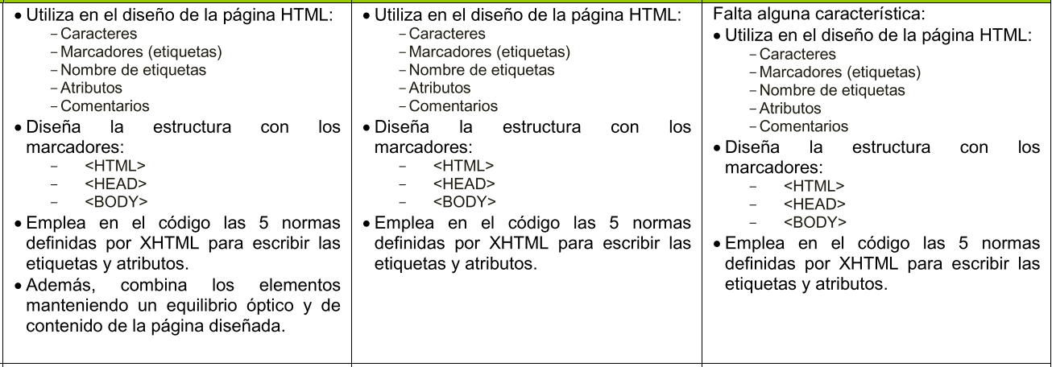
ELEMENTO | CRITERIO/PUNTAJE | 8 | 4 | 2 | 1
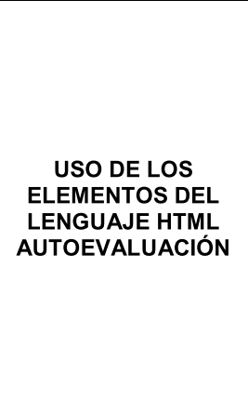

 |  |  |  |  | No existe Evidencia

1



2
 |  |  |  |  | No existe Evidencia

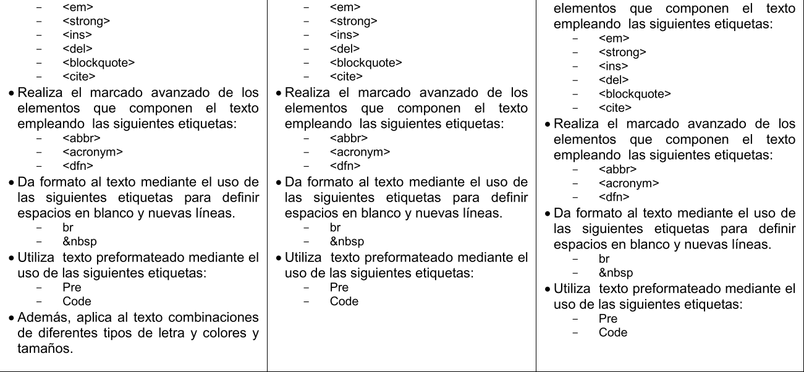

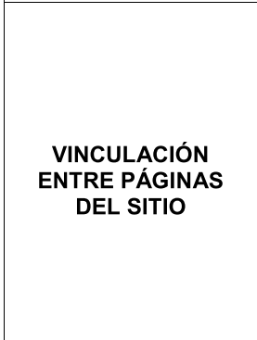

 |  |  |  |  | No existe Evidencia
3

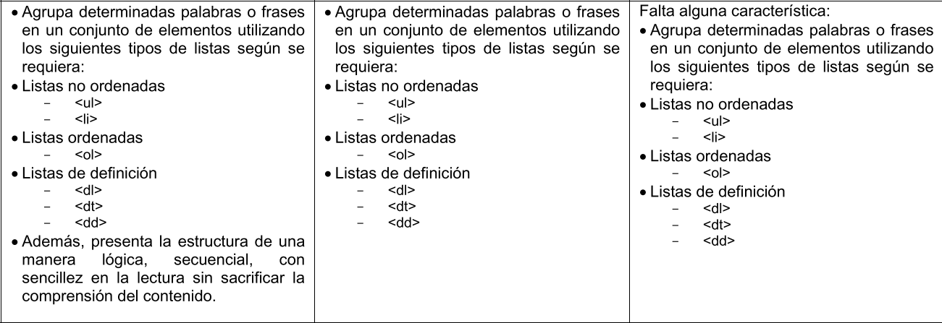
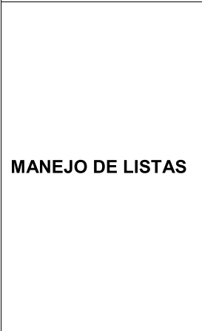

 |  |  |  |  | No existe Evidencia

4



 |  |  |  |  | No existe Evidencia

5

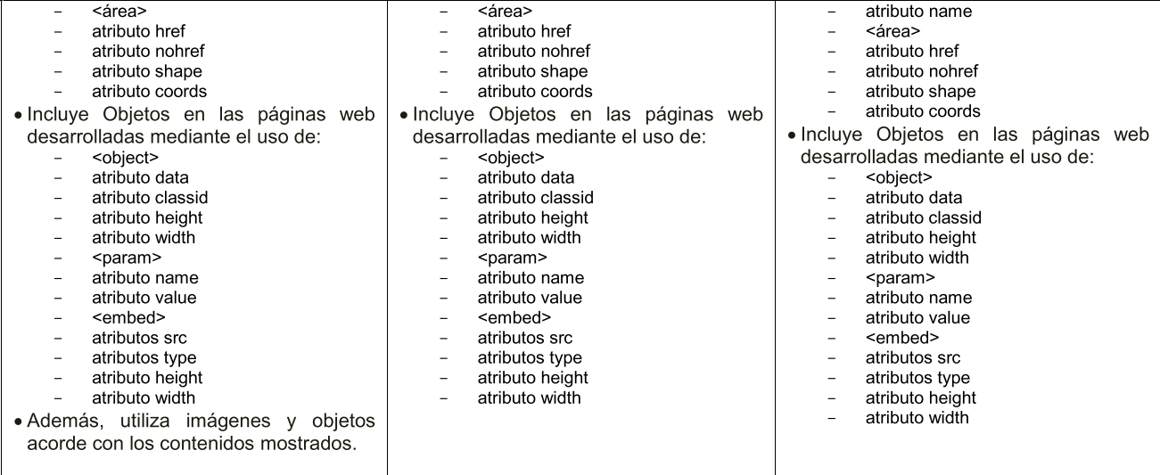

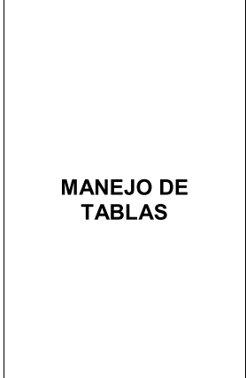
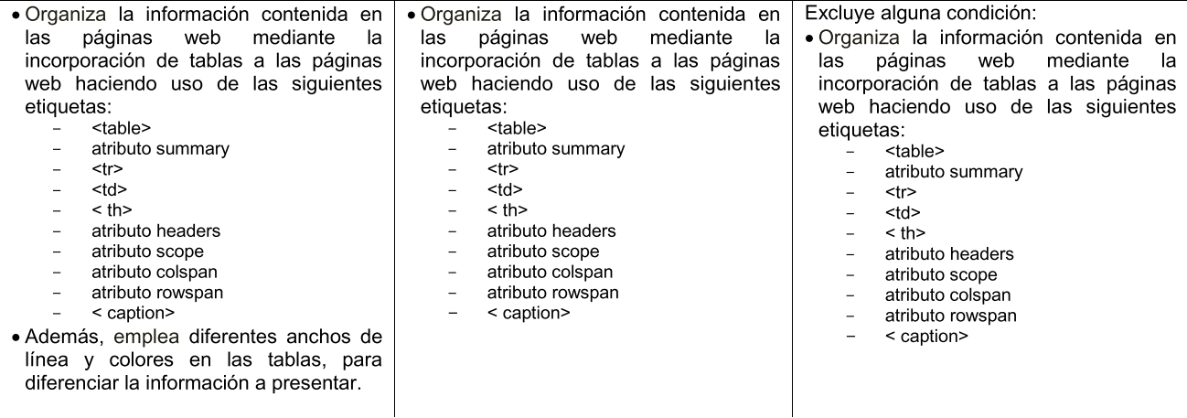

 |  |  |  |  | No existe Evidencia

6

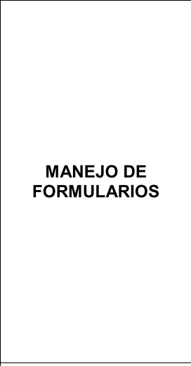
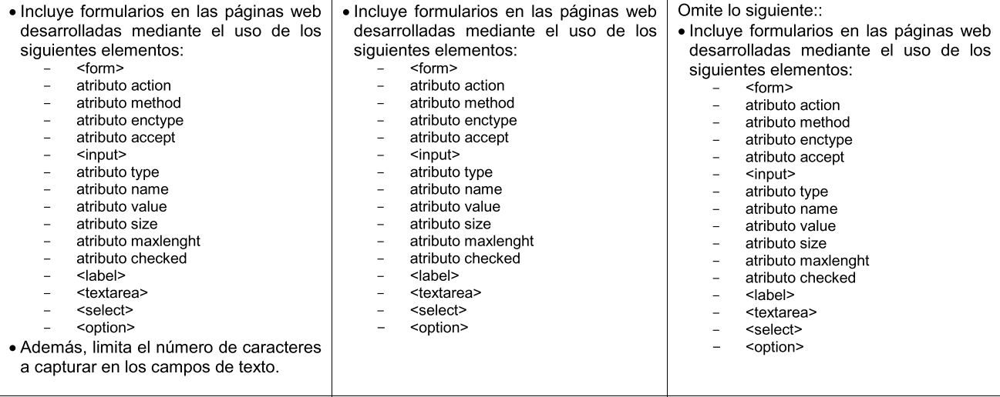

 |  |  |  |  | No existe Evidencia

7

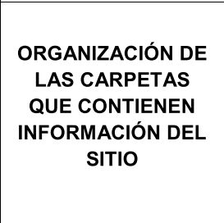

8 |  |  |  |  | No existe Evidencia

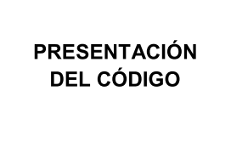

 |  |  |  |  | No existe Evidencia

9

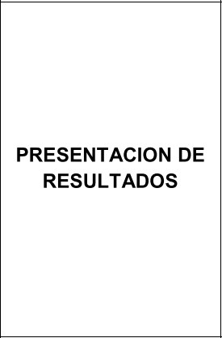

 |  |  |  |  | No existe Evidencia

10

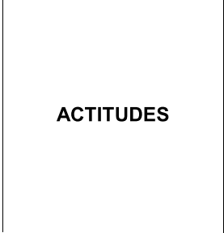

 |  |  |  |  | No existe Evidencia
11

Rubrica Coevaluación
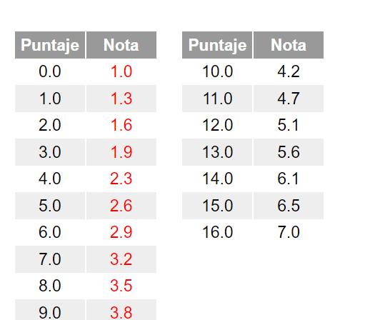
RUBRICA PARA COEVALUACIÓN
 | 16 ptos | 12 ptos | 8 ptos | 4 ptos
ASPECTOS | EXCELENTE | SATISFACTORIO | MEJORABLE | INSUFICIENTE
Es responsable con la tarea asignada | Sí. Ha hecho todo lo que tenía que hacer. | Ha hecho el 70 / 80 % del trabajo que tenía que hacer. | Ha terminado un poco más de la mitad de la tarea asignada. | No ha hecho casi nada o como máximo algo menos de la mitad de la tarea.
Acepta las opiniones de los otros compañeros del grupo | Escucha y acepta los comentario, sugerencias y opiniones de otros y los usa para mejorar su trabajo. | Escucha los comentarios, sugerencias y opiniones de otros pero no los usa para mejorar su trabajo. | Escucha los comentarios y sugerencias de los otros. No obstante, no siempre les presta atención ni los acepta positivamente | No escucha al resto de compañeros del equipo.
Es respetuoso y favorece el trabajo del grupo | Respeta a todos los compañeros. Anima al grupo y a todos sus componentes para mejorar. Hace propuestas para que el trabajo y los resultados mejoren | Respeta a todos los compañeros. Anima al grupo y a todos sus componentes para mejorar. | Respeta a todos los compañeros. No anima al grupo o solo anima a algunos de sus componentes para mejorar el trabajo | No es respetuoso con los compañeros del grupo.

